Studenter Vår 2018
Generert dato: 05.01.2018 15:36 |  | Fornavn | Etternavn | E-post | Mobil | Studieprogram | Status
FILTER Vurdering: Alle Undervisning: Alle Termin: Vår 2018 |  | Rebekka | Abrahamsen | 572699@stud.hvl.no | 93890674 | Bachelor i økonomi og administrasjon (ØKB) (Høst 2017) | 1 Makroøkonomi Vår 2018: Makroøkonomi; Skriftlig skoleeksamen
 | 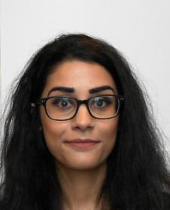 | Shadi | Ali-Zada | 170820@stud.hvl.no | 91899872 | Bachelor i økonomi og administrasjon (ØKB) (Høst 2017) | 1 Makroøkonomi Vår 2018: Makroøkonomi; Skriftlig skoleeksamen Ikke semesterregistrert
 | 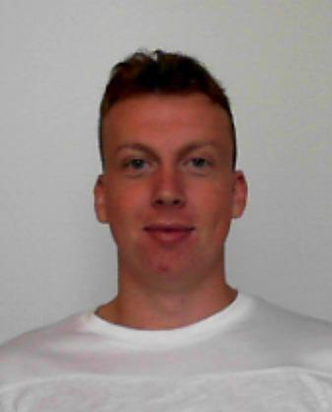 | Even | Aske | 572728@stud.hvl.no | 98818993 | Bachelor i økonomi og administrasjon (ØKB) (Høst 2017) | 1 Makroøkonomi Vår 2018: Makroøkonomi; Skriftlig skoleeksamen
 |  | Tore | Balchen | 136788@stud.hvl.no | 40605573 | Bachelor i økonomi og administrasjon (ØKB) (Høst 2014) | 1 Makroøkonomi Vår 2018: Makroøkonomi; Skriftlig skoleeksamen
 | 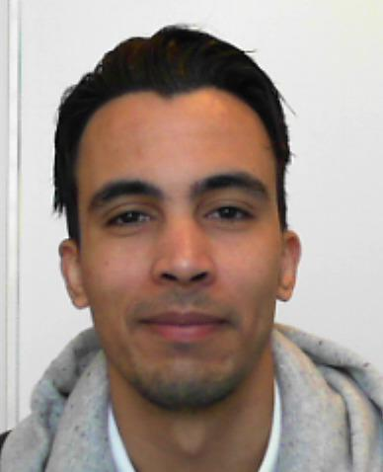 | Moulay El Yazid | Benali | 572656@stud.hvl.no | 45241652 | Bachelor i økonomi og administrasjon (ØKB) (Høst 2017) | 1 Makroøkonomi Vår 2018: Makroøkonomi; Skriftlig skoleeksamen Ikke semesterregistrert
 | 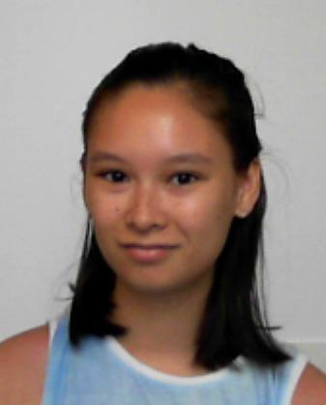 | Jani | Bjelland | 572694@stud.hvl.no | 92299379 | Bachelor i økonomi og administrasjon (ØKB) (Høst 2017) | 1 Makroøkonomi Vår 2018: Makroøkonomi; Skriftlig skoleeksamen Ikke semesterregistrert
 | 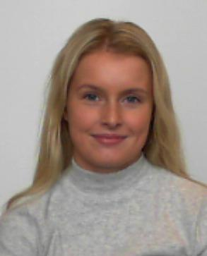 | Marie Amalie Eidem | Brandtzæg | 570618@stud.hvl.no | 91731229 | Bachelor i økonomi og administrasjon (ØKB) (Høst 2016) | 1 Makroøkonomi Vår 2018: Makroøkonomi; Skriftlig skoleeksamen
 | 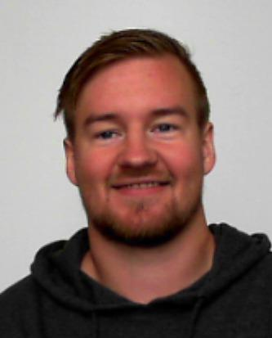 | Magnus | Breidvik | 572676@stud.hvl.no | 95789257 | Bachelor i økonomi og administrasjon (ØKB) (Høst 2017) | 1 Makroøkonomi Vår 2018: Makroøkonomi; Skriftlig skoleeksamen
 | 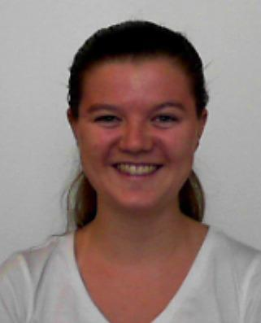 | Elise Marie | Bårdsen | 572668@stud.hvl.no | 91621730 | Bachelor i økonomi og administrasjon (ØKB) (Høst 2017) | 1 Makroøkonomi Vår 2018: Makroøkonomi; Skriftlig skoleeksamen
 | 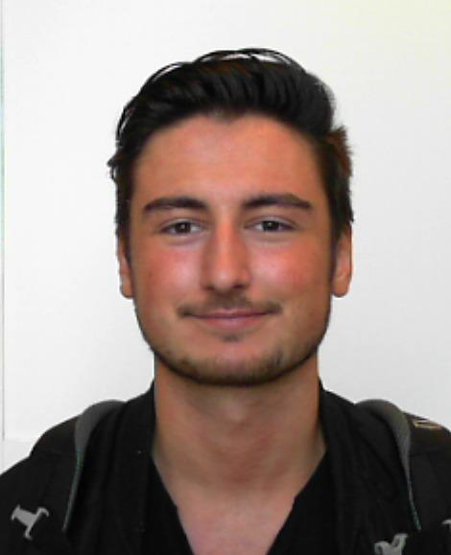 | Alen | Colakovic | 575673@stud.hvl.no | 45457286 | Bachelor i økonomi og administrasjon (ØKB) (Høst 2017) | 1 Makroøkonomi Vår 2018: Makroøkonomi; Skriftlig skoleeksamen Ikke semesterregistrert
 | 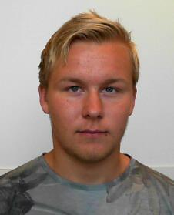 | Morten Strand | Dahle | 170707@stud.hvl.no | 90730690 | Bachelor i økonomi og administrasjon (ØKB) (Høst 2017) | 1 Makroøkonomi Vår 2018: Makroøkonomi; Skriftlig skoleeksamen Ikke semesterregistrert
 |  | Kristin | Davidsen | 240333@stud.hvl.no | 41419751 | Enkeltemner på Økonomi og administrasjon (ØKAD-EMNER) (Vår 2018) Bachelor i økonomi og administrasjon - deltid (ØKBD) (Høst 2017) | 1 Makroøkonomi Vår 2018: Makroøkonomi; Skriftlig skoleeksamen Ikke semesterregistrert
 | 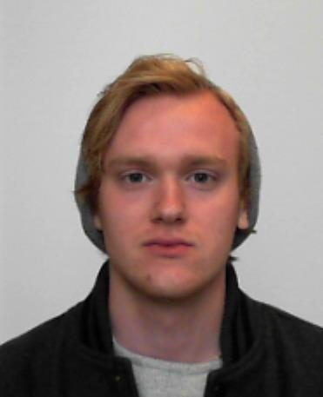 | Ola Tveit | Dybdahl | 170811@stud.hvl.no | 93822741 | Bachelor i økonomi og administrasjon (ØKB) (Høst 2017) | 1 Makroøkonomi Vår 2018: Makroøkonomi; Skriftlig skoleeksamen Ikke semesterregistrert
 | 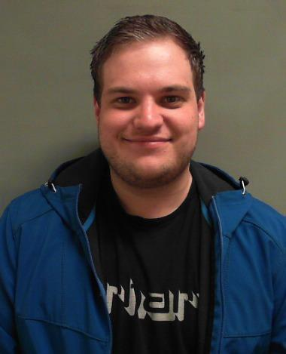 | Wiggo | Dyrland | 170472@stud.hvl.no | 97425441 | Bachelor i økonomi og administrasjon (ØKB) (Høst 2017) | 1 Makroøkonomi Vår 2018: Makroøkonomi; Skriftlig skoleeksamen Ikke semesterregistrert
 | 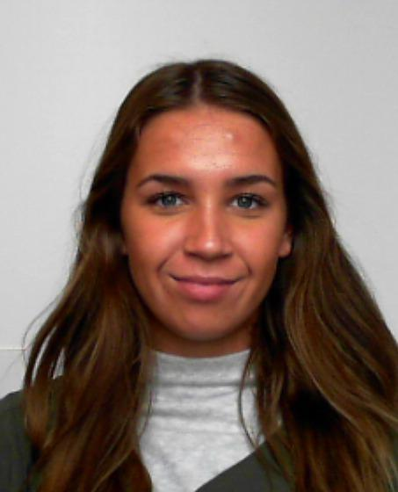 | Hanne Elisabeth | Eriksen | 572723@stud.hvl.no | 97138211 | Bachelor i økonomi og administrasjon (ØKB) (Høst 2017) | 1 Makroøkonomi Vår 2018: Makroøkonomi; Skriftlig skoleeksamen
 | 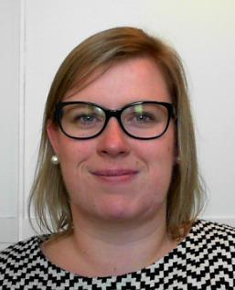 | Kjerstin Hagen | Eriksen | 126313@stud.hvl.no | 93266402 | Bachelor i økonomi og administrasjon - deltid (ØKBD) (Høst 2016) | 1 Makroøkonomi Vår 2018: Makroøkonomi; Skriftlig skoleeksamen
 |  | Vincent | Eriksen | 170720@stud.hvl.no | 98026365 | Bachelor i økonomi og administrasjon (ØKB) (Høst 2017) | 1 Makroøkonomi Vår 2018: Makroøkonomi; Skriftlig skoleeksamen
 | 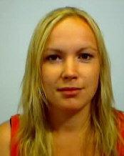 | Sølvi Elin | Fausk | 124438@stud.hvl.no | 98877360 | EVU- enkeltemner på Ingeniør (EVU-ING) (Høst 2017) EVU- enkeltemner på Økonomi og administrasjon (EVU-ØKAD) (Høst 2017) Bachelor i økonomi og administrasjon (ØKB) (Høst 2016) | 1 Makroøkonomi Vår 2018: Makroøkonomi; Skriftlig skoleeksamen Ikke semesterregistrert
 |  | Henriette | Gjærde | 224299@stud.hvl.no | 90891596 | Enkeltemner på Økonomi og administrasjon (ØKAD-EMNER) (Vår 2018) | 1 Makroøkonomi Vår 2018: Makroøkonomi; Skriftlig skoleeksamen Ikke semesterregistrert
 | 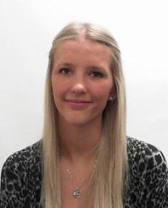 | Veronica | Glesnes | 134354@stud.hvl.no | 98679011 | Bachelor i økonomi og administrasjon (ØKB) (Høst 2017) | 1 Makroøkonomi Ikke vurderingsmeldt Ikke semesterregistrert
 | 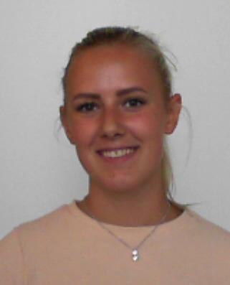 | Anna | Hansen | 572671@stud.hvl.no | 90401269 | Bachelor i økonomi og administrasjon (ØKB) (Høst 2017) | 1 Makroøkonomi Vår 2018: Makroøkonomi; Skriftlig skoleeksamen
 | 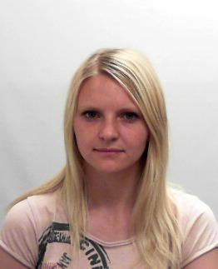 | Henriette | Hansen | 138737@stud.hvl.no | 40466131 | Bachelor i økonomi og administrasjon (ØKB) (Høst 2015 Økonomi og administrasjon kull 2015, regnskap) | 1 Makroøkonomi Vår 2018: Makroøkonomi; Skriftlig skoleeksamen
 | 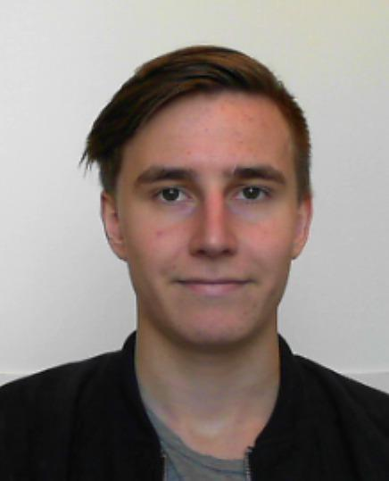 | Andreas Sæbø | Hauge | 572718@stud.hvl.no | 92072836 | Bachelor i økonomi og administrasjon (ØKB) (Høst 2017) | 1 Makroøkonomi Vår 2018: Makroøkonomi; Skriftlig skoleeksamen Ikke semesterregistrert
 | 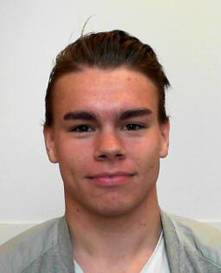 | Arent-Emil Klaussen | Hauge | 170810@stud.hvl.no | 98119395 | Bachelor i økonomi og administrasjon (ØKB) (Høst 2017) | 1 Makroøkonomi Vår 2018: Makroøkonomi; Skriftlig skoleeksamen Ikke semesterregistrert
 |  | Tove Merete | Haugen | 224603@stud.hvl.no | 93419978 | Bachelor i økonomi og administrasjon (ØKB) (Høst 2015) | 1 Makroøkonomi Ikke vurderingsmeldt Ikke semesterregistrert
 |  | Silje | Haustavik | 572725@stud.hvl.no | 90542423 | Bachelor i økonomi og administrasjon (ØKB) (Høst 2017) | 1 Makroøkonomi Vår 2018: Makroøkonomi; Skriftlig skoleeksamen
 | 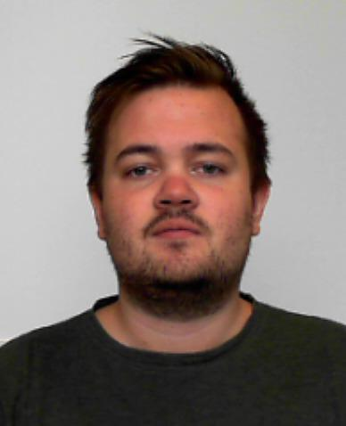 | Morten Storesund | Heggernes | 572729@stud.hvl.no | 46774707 | Bachelor i økonomi og administrasjon (ØKB) (Høst 2017) | 1 Makroøkonomi Vår 2018: Makroøkonomi; Skriftlig skoleeksamen Ikke semesterregistrert
 | 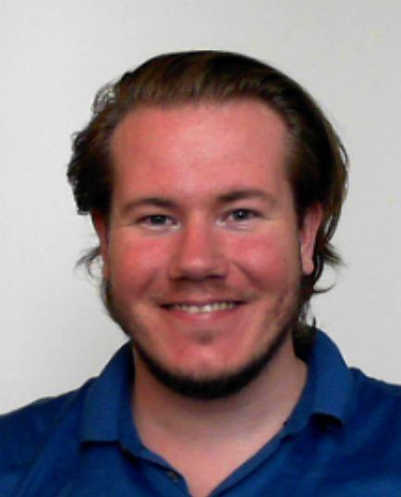 | Ole Andreas Vekamoen | Heimark | 572662@stud.hvl.no | 45439602 | Bachelor i økonomi og administrasjon (ØKB) (Høst 2017) | 1 Makroøkonomi Vår 2018: Makroøkonomi; Skriftlig skoleeksamen Ikke semesterregistrert
 | 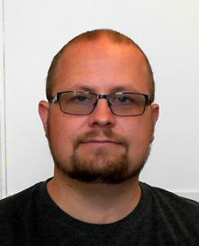 | Ruben | Helland | 171240@stud.hvl.no | 48219172 | Bachelor i økonomi og administrasjon (ØKB) (Høst 2017) | 1 Makroøkonomi Vår 2018: Makroøkonomi; Skriftlig skoleeksamen
 | 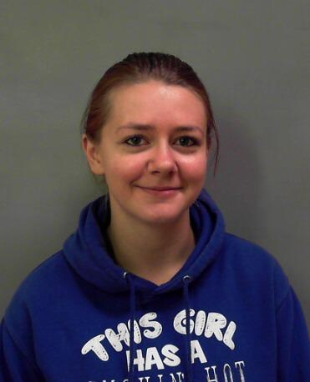 | Hilde | Hjartnes | 170655@stud.hvl.no | 97473169 | Bachelor i økonomi og administrasjon (ØKB) (Høst 2017) | 1 Makroøkonomi Vår 2018: Makroøkonomi; Skriftlig skoleeksamen
 | 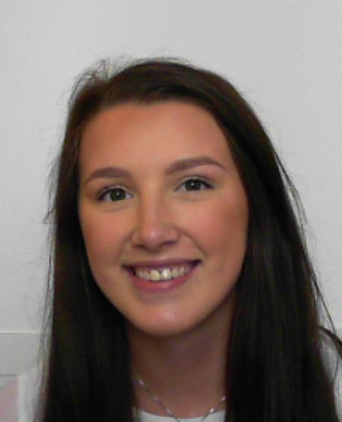 | Hannah | Holsen | 572700@stud.hvl.no | 46826225 | Bachelor i økonomi og administrasjon (ØKB) (Høst 2017) | 1 Makroøkonomi Vår 2018: Makroøkonomi; Skriftlig skoleeksamen Ikke semesterregistrert
 | 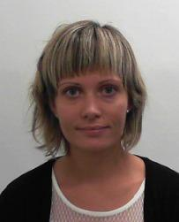 | Astri | Håkull | 137541@stud.hvl.no | 91367802 | Bachelor i økonomi og administrasjon (ØKB) (Høst 2014) | 1 Makroøkonomi Vår 2018: Makroøkonomi; Skriftlig skoleeksamen Ikke semesterregistrert
 | 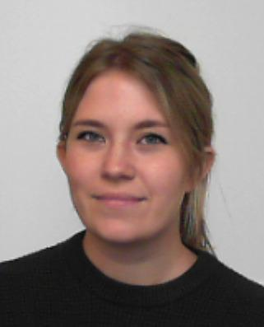 | Bettina Kolstad | Håskjold | 572698@stud.hvl.no | 92255605 | Bachelor i økonomi og administrasjon (ØKB) (Høst 2017) | 1 Makroøkonomi Vår 2018: Makroøkonomi; Skriftlig skoleeksamen Ikke semesterregistrert
 |  | Ann Kristin Odland | Håvås | 143146@stud.hvl.no | 98405408 | Enkeltemner på Økonomi og administrasjon (ØKAD-EMNER) (Vår 2018) | 1 Makroøkonomi Vår 2018: Makroøkonomi; Skriftlig skoleeksamen
 | 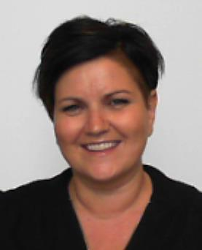 | Elin Maria Eide | Høgenæs | 572679@stud.hvl.no | 41638552 | Bachelor i økonomi og administrasjon (ØKB) (Høst 2017) | 1 Makroøkonomi Vår 2018: Makroøkonomi; Skriftlig skoleeksamen
 | 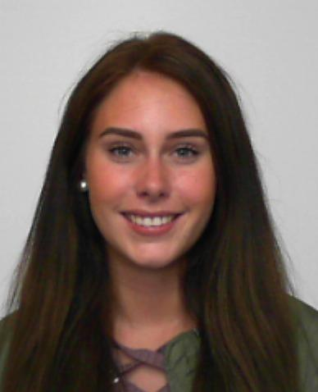 | Linn Therese | Høibraaten | 573405@stud.hvl.no | 98838072 | Bachelor i økonomi og administrasjon (ØKB) (Høst 2017) | 1 Makroøkonomi Vår 2018: Makroøkonomi; Skriftlig skoleeksamen Ikke semesterregistrert
 | 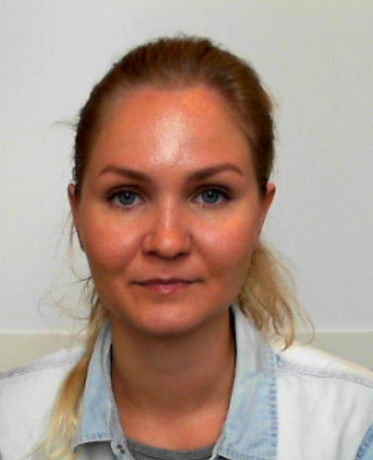 | Jenni Maria | Kainulainen | 572685@stud.hvl.no | 40306743 | Bachelor i økonomi og administrasjon (ØKB) (Høst 2017) | 1 Makroøkonomi Vår 2018: Makroøkonomi; Skriftlig skoleeksamen Ikke semesterregistrert
 |  | Lina | Kaldråstøyl | 576066@stud.hvl.no | 98602222 | Enkeltemner på Økonomi og administrasjon (ØKAD-EMNER) (Vår 2018) | 1 Makroøkonomi Vår 2018: Makroøkonomi; Skriftlig skoleeksamen
 | 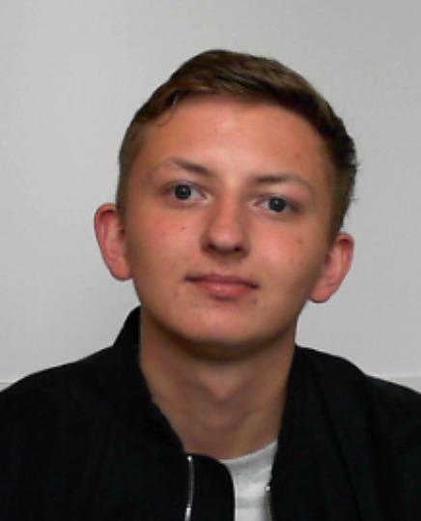 | Espen | Kalleland | 572708@stud.hvl.no | 95098884 | Bachelor i økonomi og administrasjon (ØKB) (Høst 2017) | 1 Makroøkonomi Vår 2018: Makroøkonomi; Skriftlig skoleeksamen Ikke semesterregistrert
 | 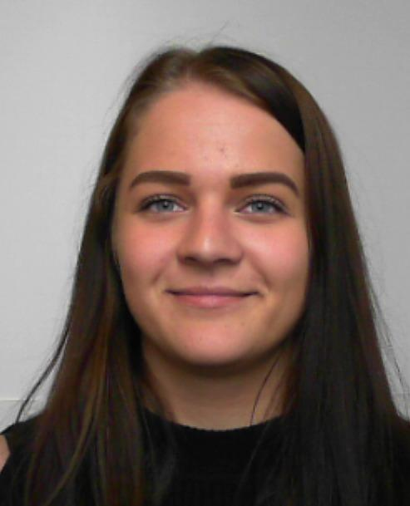 | Susanne | Kallevik | 572719@stud.hvl.no | 94159188 | Bachelor i økonomi og administrasjon (ØKB) (Høst 2017) | 1 Makroøkonomi Vår 2018: Makroøkonomi; Skriftlig skoleeksamen
 | 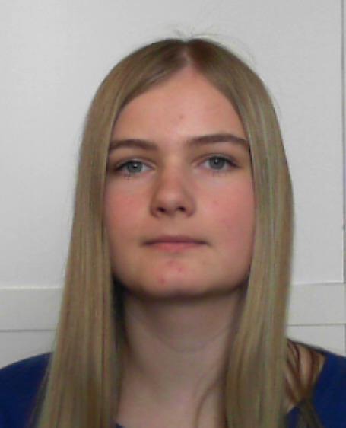 | Christina Bådsvik | Kampen | 572682@stud.hvl.no | 93240794 | Bachelor i økonomi og administrasjon (ØKB) (Høst 2017) | 1 Makroøkonomi Vår 2018: Makroøkonomi; Skriftlig skoleeksamen Ikke semesterregistrert
 | 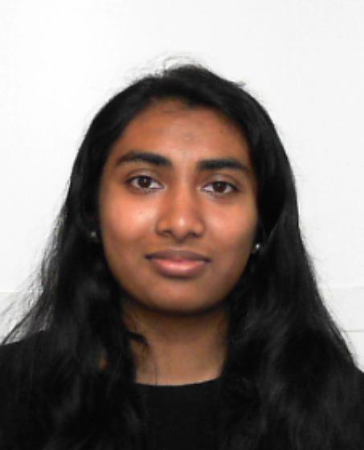 | Thibiga | Kuddyar | 572709@stud.hvl.no | 94471243 | Bachelor i økonomi og administrasjon (ØKB) (Høst 2017) | 1 Makroøkonomi Vår 2018: Makroøkonomi; Skriftlig skoleeksamen
 |  | Daniel Grimset | Kvalvågnes | 572686@stud.hvl.no | 95973640 | Bachelor i økonomi og administrasjon (ØKB) (Høst 2017) | 1 Makroøkonomi Vår 2018: Makroøkonomi; Skriftlig skoleeksamen
 |  | Sindre Jørgensen | Langaker | 170797@stud.hvl.no | 98663339 | Bachelor i økonomi og administrasjon (ØKB) (Høst 2017) | 1 Makroøkonomi Vår 2018: Makroøkonomi; Skriftlig skoleeksamen Ikke semesterregistrert
 | 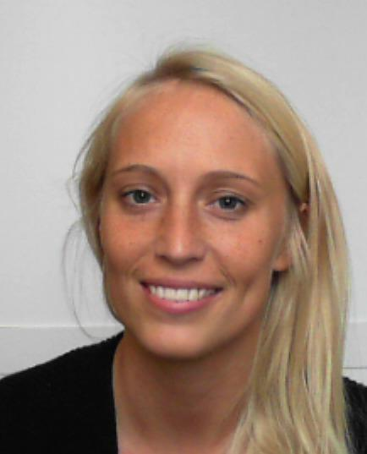 | Stine Riis | Larsen | 572713@stud.hvl.no | 46424917 | Bachelor i økonomi og administrasjon (ØKB) (Høst 2017) | 1 Makroøkonomi Vår 2018: Makroøkonomi; Skriftlig skoleeksamen
 | 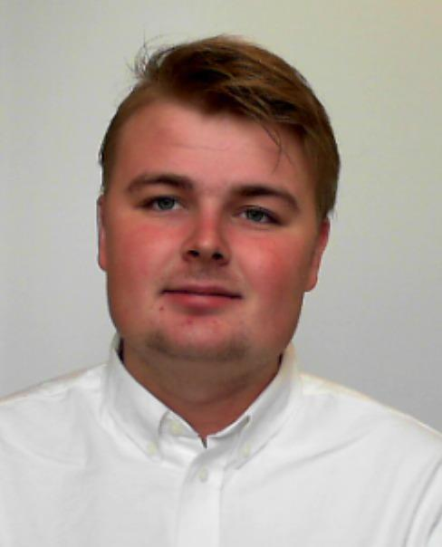 | Thomas Henriksen | Leite | 572724@stud.hvl.no | 92696547 | Bachelor i økonomi og administrasjon (ØKB) (Høst 2017) | 1 Makroøkonomi Vår 2018: Makroøkonomi; Skriftlig skoleeksamen Ikke semesterregistrert
 | 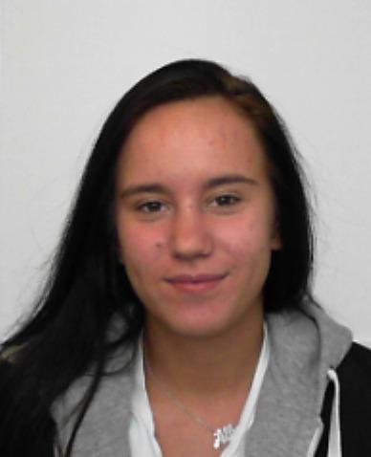 | Alberina | Leka | 572705@stud.hvl.no | 47178576 | Bachelor i økonomi og administrasjon (ØKB) (Høst 2017) | 1 Makroøkonomi Vår 2018: Makroøkonomi; Skriftlig skoleeksamen Ikke semesterregistrert
 | 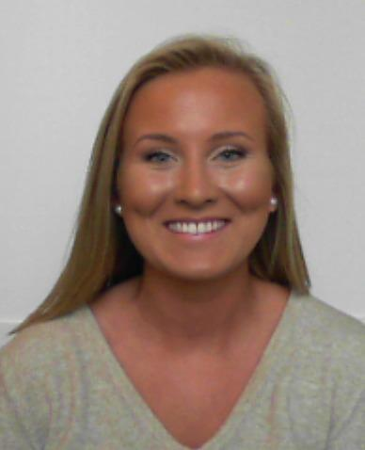 | Tina Marie | Lura | 572655@stud.hvl.no | 46768856 | Bachelor i økonomi og administrasjon (ØKB) (Høst 2017) | 1 Makroøkonomi Vår 2018: Makroøkonomi; Skriftlig skoleeksamen Ikke semesterregistrert
 | 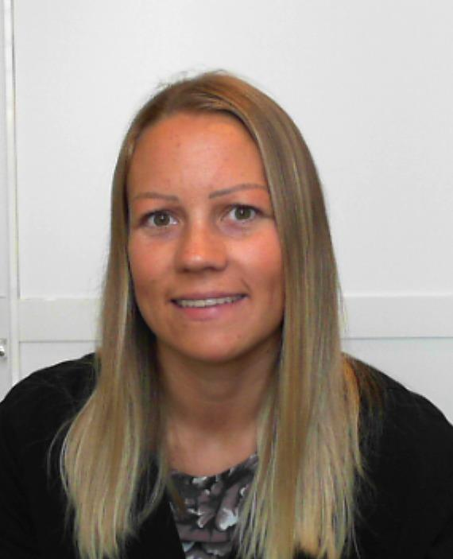 | Anja | Lønning | 136195@stud.hvl.no | 92299383 | Bachelor i økonomi og administrasjon - deltid (ØKBD) (Høst 2017) | 1 Makroøkonomi Vår 2018: Makroøkonomi; Skriftlig skoleeksamen
 | 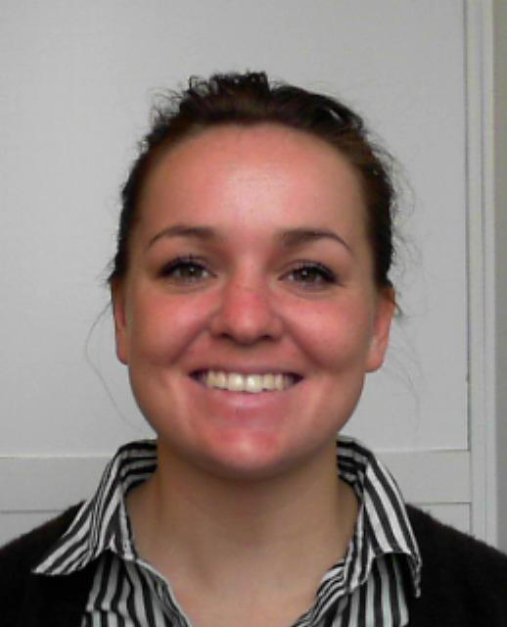 | Kjersti Leikvoll | Melvær | 170998@stud.hvl.no | 40763770 | Bachelor i økonomi og administrasjon (ØKB) (Høst 2017) | 1 Makroøkonomi Vår 2018: Makroøkonomi; Skriftlig skoleeksamen
 |  | Galina | Moiseenko | 170994@stud.hvl.no | 46250892 | Bachelor i økonomi og administrasjon (ØKB) (Høst 2017) | 1 Makroøkonomi Vår 2018: Makroøkonomi; Skriftlig skoleeksamen Ikke semesterregistrert
 | 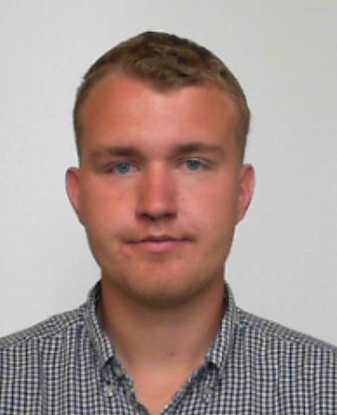 | Lars Emil | Mossefinn | 572702@stud.hvl.no | 48043578 | Bachelor i økonomi og administrasjon (ØKB) (Høst 2017) | 1 Makroøkonomi Vår 2018: Makroøkonomi; Skriftlig skoleeksamen
 | 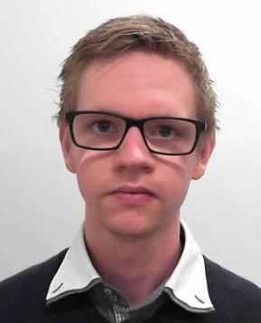 | Jan Terje | Mørk | 137486@stud.hvl.no | 99306794 | Bachelor i økonomi og administrasjon (ØKB) (Høst 2014) | 1 Makroøkonomi Vår 2018: Makroøkonomi; Skriftlig skoleeksamen Ikke semesterregistrert
 | 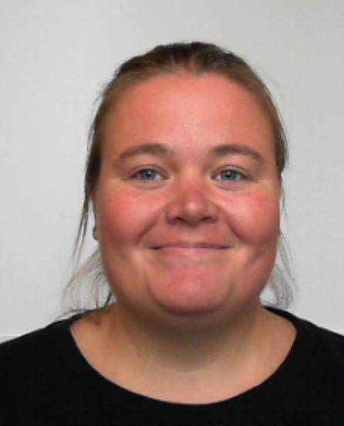 | Ragnhild Smedsvig | Nesse | 572684@stud.hvl.no | 90635777 | Bachelor i økonomi og administrasjon (ØKB) (Høst 2017) | 1 Makroøkonomi Vår 2018: Makroøkonomi; Skriftlig skoleeksamen
 |  | Erik | Nguyen | 575445@stud.hvl.no | 92272622 | Bachelor i økonomi og administrasjon (ØKB) (Høst 2017) | 1 Makroøkonomi Vår 2018: Makroøkonomi; Skriftlig skoleeksamen
 |  | Xuan Loc | Nguyen | 239143@stud.hvl.no | 47417342 | Bachelor i økonomi og administrasjon (ØKB) (Høst 2017) | 1 Makroøkonomi Vår 2018: Makroøkonomi; Skriftlig skoleeksamen
 | 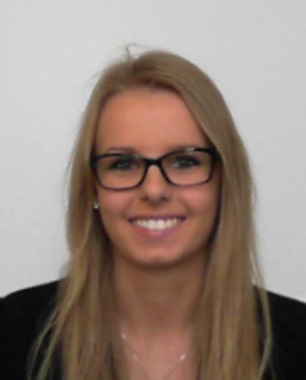 | Helene Svanevik | Nilsen | 572678@stud.hvl.no | 93491466 | Bachelor i økonomi og administrasjon (ØKB) (Høst 2017) | 1 Makroøkonomi Vår 2018: Makroøkonomi; Skriftlig skoleeksamen
 | 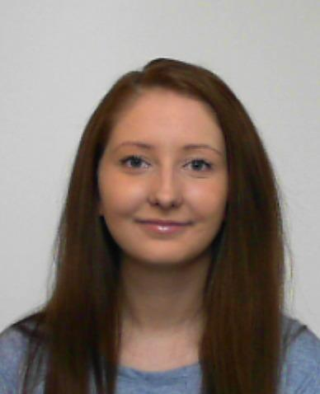 | Solrun Amland | Nilsen | 572677@stud.hvl.no | 95738794 | Bachelor i økonomi og administrasjon (ØKB) (Høst 2017) | 1 Makroøkonomi Vår 2018: Makroøkonomi; Skriftlig skoleeksamen Ikke semesterregistrert
 | 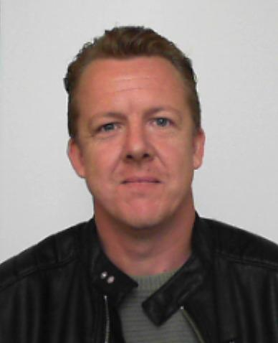 | Olav Holmedal | Nordtveit | 575449@stud.hvl.no | 47171764 | Bachelor i økonomi og administrasjon (ØKB) (Høst 2017) | 1 Makroøkonomi Vår 2018: Makroøkonomi; Skriftlig skoleeksamen Ikke semesterregistrert
 | 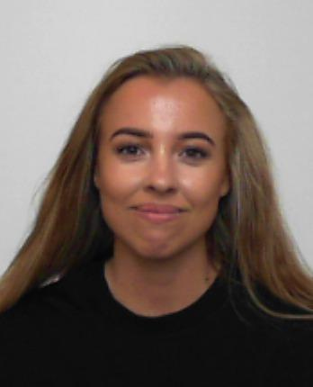 | Sissel | Odland | 572542@stud.hvl.no | 98846999 | Bachelor i økonomi og administrasjon (ØKB) (Høst 2017) | 1 Makroøkonomi Vår 2018: Makroøkonomi; Skriftlig skoleeksamen Ikke semesterregistrert
 | 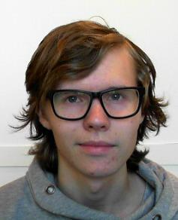 | Lars Kristian | Oppedal | 170966@stud.hvl.no | 48156531 | Bachelor i økonomi og administrasjon - deltid (ØKBD) (Høst 2016) | 1 Makroøkonomi Vår 2018: Makroøkonomi; Skriftlig skoleeksamen Ikke semesterregistrert
 | 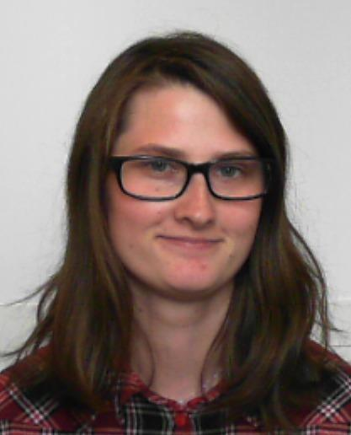 | Jannicke Hagen | Passerud | 572727@stud.hvl.no | 40463168 | Bachelor i økonomi og administrasjon (ØKB) (Høst 2017) | 1 Makroøkonomi Vår 2018: Makroøkonomi; Skriftlig skoleeksamen
 | 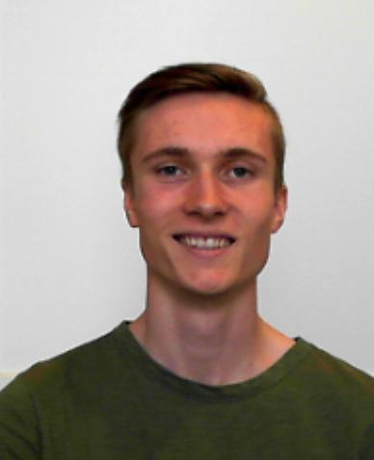 | Mats | Saltveit | 572097@stud.hvl.no | 99319563 | Bachelor i økonomi og administrasjon - deltid (ØKBD) (Høst 2017) | 1 Makroøkonomi Vår 2018: Makroøkonomi; Skriftlig skoleeksamen Ikke semesterregistrert
 | 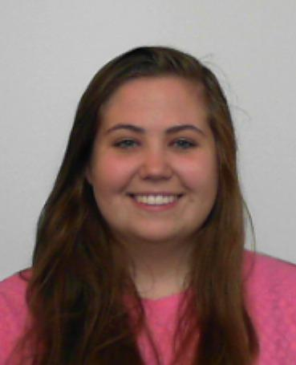 | Madlen Laura | Shelcott | 170858@stud.hvl.no | 41248046 | Bachelor i økonomi og administrasjon (ØKB) (Høst 2017) | 1 Makroøkonomi Vår 2018: Makroøkonomi; Skriftlig skoleeksamen Ikke semesterregistrert
 |  | Per Gunnar Roaldsen | Skadberg | 238198@stud.hvl.no | 97125116 | Bachelor i økonomi og administrasjon (ØKB) (Høst 2017) | 1 Makroøkonomi Vår 2018: Makroøkonomi; Skriftlig skoleeksamen Ikke semesterregistrert
 |  | Anne Berit | Skår | 572660@stud.hvl.no | 97147608 | Bachelor i økonomi og administrasjon (ØKB) (Høst 2017) | 1 Makroøkonomi Vår 2018: Makroøkonomi; Skriftlig skoleeksamen
 |  | Kristine | Solheim | 170631@stud.hvl.no | 45050726 | Bachelor i økonomi og administrasjon (ØKB) (Høst 2017) | 1 Makroøkonomi Vår 2018: Makroøkonomi; Skriftlig skoleeksamen
 |  | Johannes Cabral | Svendsen | 572673@stud.hvl.no | 46942142 | Bachelor i økonomi og administrasjon (ØKB) (Høst 2017) | 1 Makroøkonomi Vår 2018: Makroøkonomi; Skriftlig skoleeksamen
 |  | Hildegunn | Sævik | 572683@stud.hvl.no | 91164622 | Bachelor i økonomi og administrasjon (ØKB) (Høst 2017) | 1 Makroøkonomi Vår 2018: Makroøkonomi; Skriftlig skoleeksamen
 |  | Elin | Taranger | 572712@stud.hvl.no | 40463664 | Bachelor i økonomi og administrasjon (ØKB) (Høst 2017) | 1 Makroøkonomi Vår 2018: Makroøkonomi; Skriftlig skoleeksamen Ikke semesterregistrert
 |  | Johannes | Thornes | 572720@stud.hvl.no | 95236789 | Bachelor i økonomi og administrasjon (ØKB) (Høst 2017) | 1 Makroøkonomi Vår 2018: Makroøkonomi; Skriftlig skoleeksamen Ikke semesterregistrert
 |  | Asle | Tonning | 572661@stud.hvl.no | 99497801 | Bachelor i økonomi og administrasjon (ØKB) (Høst 2017) | 1 Makroøkonomi Vår 2018: Makroøkonomi; Skriftlig skoleeksamen Ikke semesterregistrert
 |  | Ingvild | Tvedt | 170736@stud.hvl.no | 47335477 | Eiendomsmegling, bachelorstudium (EIMB) (Høst 2017) Enkeltemner på nautikk (NAB-EMNER) (Vår 2018) Enkeltemner på Økonomi og administrasjon (ØKAD-EMNER) (Vår 2018) Bachelor i økonomi og administrasjon (ØKB) (Høst 2016) | 1 Makroøkonomi Vår 2018: Makroøkonomi; Skriftlig skoleeksamen Ikke semesterregistrert
 |  | Cristina Birgithe | Tvihaug | 572726@stud.hvl.no | 97429084 | Bachelor i økonomi og administrasjon (ØKB) (Høst 2017) | 1 Makroøkonomi Vår 2018: Makroøkonomi; Skriftlig skoleeksamen Ikke semesterregistrert
 |  | Camilla Smørdal | Vikedal | 572717@stud.hvl.no | 40638877 | Bachelor i økonomi og administrasjon (ØKB) (Høst 2017) | 1 Makroøkonomi Vår 2018: Makroøkonomi; Skriftlig skoleeksamen Ikke semesterregistrert
 |  | Christense | Våge | 572696@stud.hvl.no | 90935165 | Bachelor i økonomi og administrasjon (ØKB) (Høst 2017) | 1 Makroøkonomi Vår 2018: Makroøkonomi; Skriftlig skoleeksamen
 |  | Hanne Dyngen | Vårdal | 139268@stud.hvl.no | 95430966 | Bachelor - barnehagelærerutdanning (BLU) (Høst 2017) Enkeltemner på Økonomi og administrasjon (ØKAD-EMNER) (Vår 2018) | 1 Makroøkonomi Vår 2018: Makroøkonomi; Skriftlig skoleeksamen Ikke semesterregistrert
 |  | Amalie | Ørjansen | 572657@stud.hvl.no | 46804002 | Bachelor i økonomi og administrasjon (ØKB) (Høst 2017) | 1 Makroøkonomi Vår 2018: Makroøkonomi; Skriftlig skoleeksamen
 |  | Håkon | Østebøvik | 572653@stud.hvl.no | 45801847 | Bachelor i økonomi og administrasjon (ØKB) (Høst 2017) | 1 Makroøkonomi Vår 2018: Makroøkonomi; Skriftlig skoleeksamen Ikke semesterregistrert

